상품제안서
스위스밀리터리 리튬 MAX전동드릴 건타입 12V | 상품코드: S37546

 |  |  |  |  |  |  | 02-713-8555 | www.synergygift.co.kr
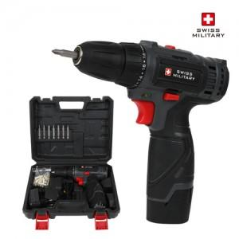

【상세/제작정보】 | <p>1) 더강하고, 오래가는 리튬배터리 장착</p><p>2) 기어1~2단 스피드 조절기능과 1~18단으로 토크다이얼 조절 가능</p><p>3) 본체에 배터리 잔량표시 설계</p><p>4) 고휘도 LED라이트가 있어 어두운면도 밝게 사용가능</p><p>5) 방향 전환 버튼으로 손쉬운 작업이 가능</p><p>6) 축 잠금 기능 적용(스핀들 락 기능)</p><p>7) 방향 전환 버튼으로 손쉬운 작업이 가능</p><p>8) 부드럽고 안정적인 그립감을 위한 설계​</p>

【인쇄/포장옵션】 | 레이저, DTF컬러전사지 / 포장지포장

【공급단가】 | 수량 | 10~ | 50~ | 100~ | 300~ | 500~
*VAT별도 | 단가 | 42,950원 | 41,360원 | 39,770원 | 38,180원 | 37,220원

【상품 URL】 | https://www.synergygift.co.kr:443/src/goods_detail.php?gdno=37546

